周报
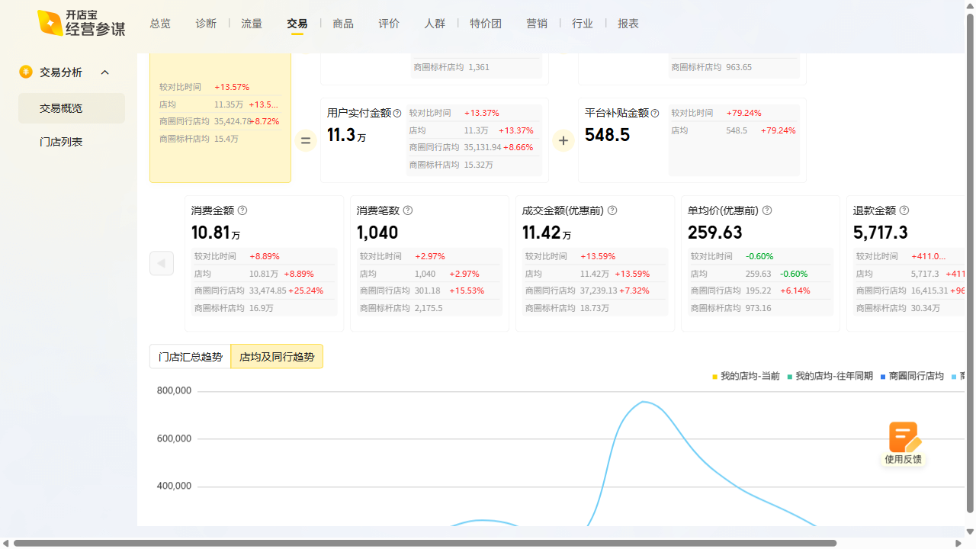
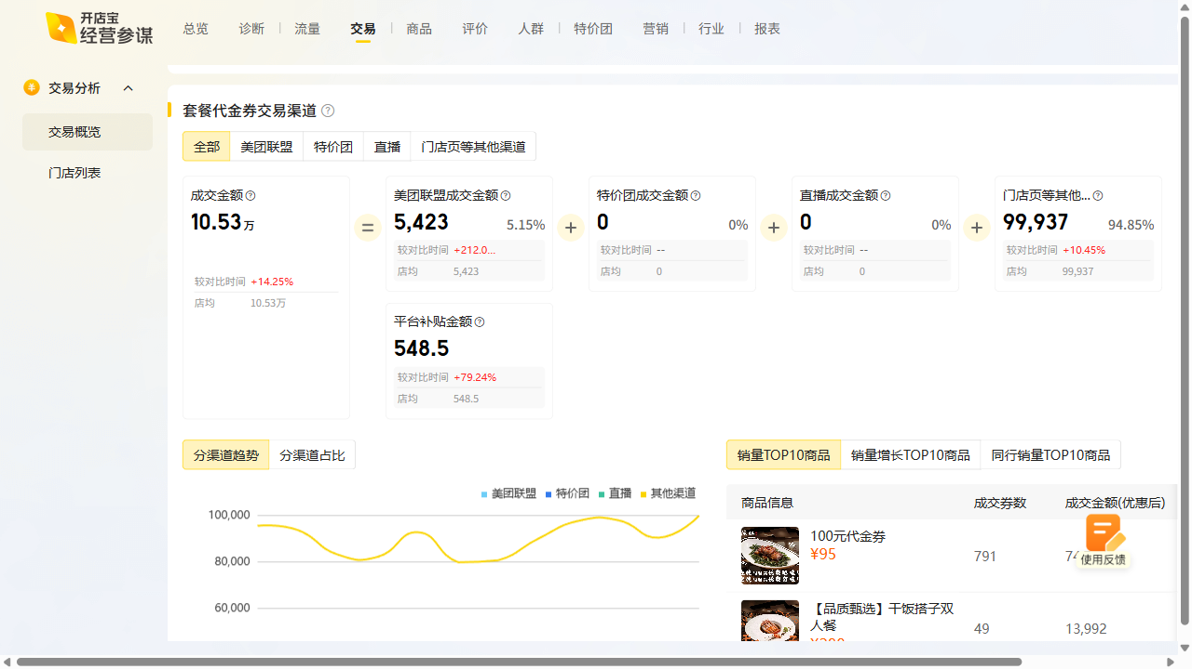
流杯酒肆周报数据复盘 2025-08-04~2025-08-10

曝光：5.71w（5.0k），环比9.6% 访问：8.3k（1.1k），环比14.6% 购买：256（40），环比18.5% 收藏打卡：收藏+18.68%，打卡+20.77%

